상품제안서
도브샴푸샤워세트 | 상품코드: F06521

 |  |  |  |  |  |  | 02-412-0044 | www.easy1.co.kr
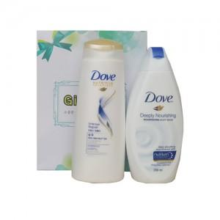

【상세/제작정보】 | 인쇄,스티커는 관리자 문의요망

【인쇄/포장옵션】 | 스티커 / 별도문의

【공급단가】 | 수량 | 100~ | 200~ | 500~ | 1,000~ | 2,000~
*VAT별도 | 단가 | 3,380원 | 3,250원 | 3,130원 | 3,000원 | 2,930원

【상품 URL】 | https://dev.easy1.co.kr:443/src/goods_detail.php?gdno=6521

